一月
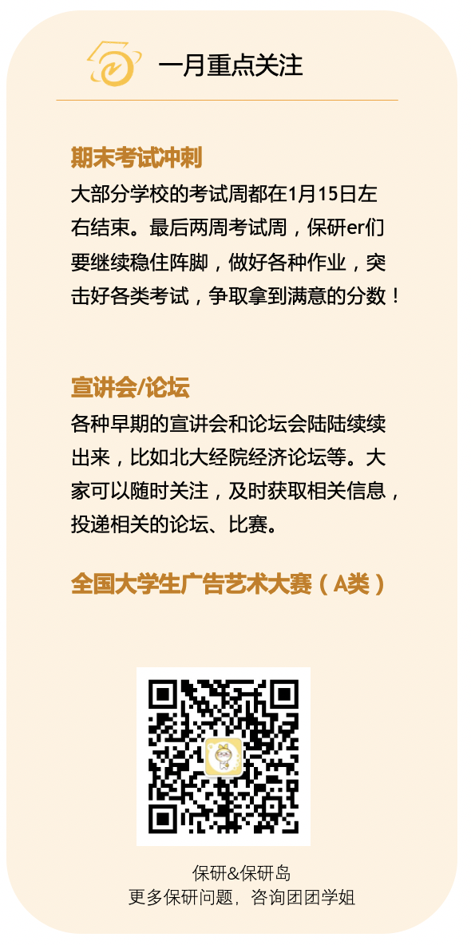
输入年份： | 2022 | 周开始日期： | 一
 |  |  |  |  |  | 2 月
2022
一月
一 | 二 | 三 | 四 | 五 | 六 | 日
2021-12-27 | 2021-12-28 | 2021-12-29 | 2021-12-30 | 2021-12-31 | 2022-01-01 | 2022-01-02

2022-01-03 | 2022-01-04 | 2022-01-05 | 2022-01-06 | 2022-01-07 | 2022-01-08 | 2022-01-09

2022-01-10 | 2022-01-11 | 2022-01-12 | 2022-01-13 | 2022-01-14 | 2022-01-15 | 2022-01-16

2022-01-17 | 2022-01-18 | 2022-01-19 | 2022-01-20 | 2022-01-21 | 2022-01-22 | 2022-01-23

2022-01-24 | 2022-01-25 | 2022-01-26 | 2022-01-27 | 2022-01-28 | 2022-01-29 | 2022-01-30

2022-01-31 | 2022-02-01 | 2022-02-02 | 2022-02-03 | 2022-02-04 | 2022-02-05 | 2022-02-06

TO DO LIST

1. |  |  | 6.

2. |  |  | 7.

3. |  |  | 8.

4. |  |  | 9.

5. |  |  | 10.

二月
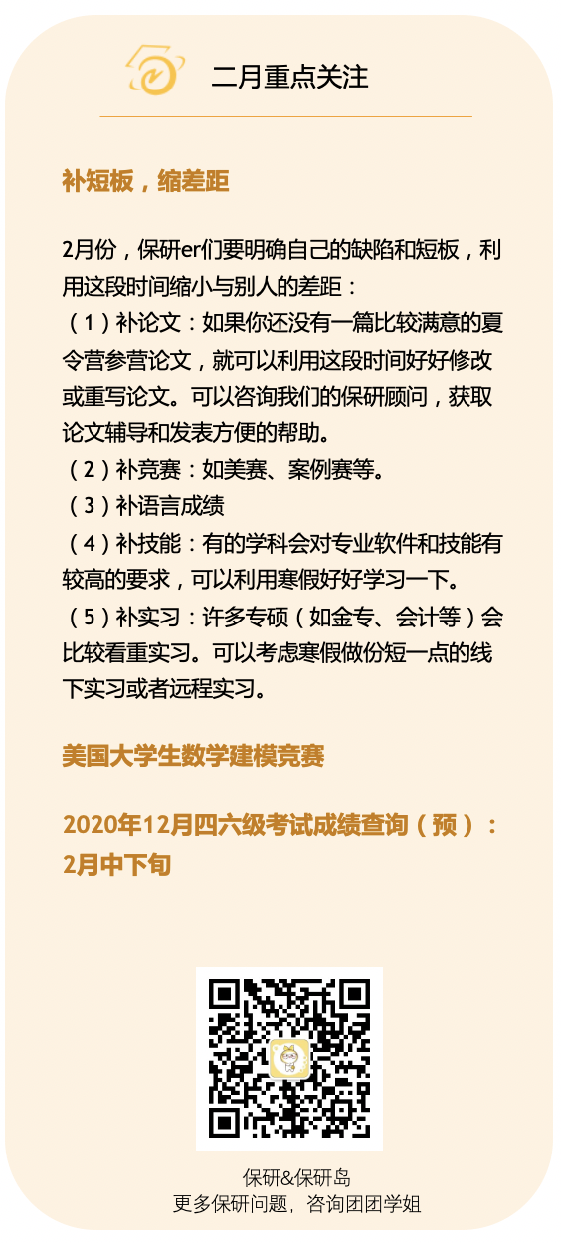
 |  |  |  |  | 1 月 | 3 月
2022
二月
一 | 二 | 三 | 四 | 五 | 六 | 日
2022-01-31 | 2022-02-01 | 2022-02-02 | 2022-02-03 | 2022-02-04 | 2022-02-05 | 2022-02-06
 |  |  |  | 美赛报名截止
2022-02-07 | 2022-02-08 | 2022-02-09 | 2022-02-10 | 2022-02-11 | 2022-02-12 | 2022-02-13
 | 美赛比赛过程截止
2022-02-14 | 2022-02-15 | 2022-02-16 | 2022-02-17 | 2022-02-18 | 2022-02-19 | 2022-02-20

2022-02-21 | 2022-02-22 | 2022-02-23 | 2022-02-24 | 2022-02-25 | 2022-02-26 | 2022-02-27

2022-02-28 | 2022-03-01 | 2022-03-02 | 2022-03-03 | 2022-03-04 | 2022-03-05 | 2022-03-06

2022-03-07 | 2022-03-08 | 2022-03-09 | 2022-03-10 | 2022-03-11 | 2022-03-12 | 2022-03-13

TO DO LIST

1. |  |  | 6.

2. |  |  | 7.

3. |  |  | 8.

4. |  |  | 9.

5. |  |  | 10.

三月
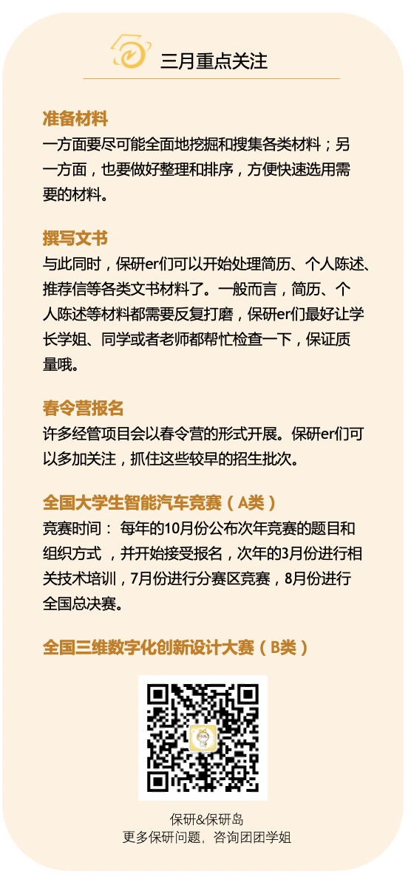

 |  |  |  |  | 2 月 | 4 月
2022
三月
一 | 二 | 三 | 四 | 五 | 六 | 日
2022-02-28 | 2022-03-01 | 2022-03-02 | 2022-03-03 | 2022-03-04 | 2022-03-05 | 2022-03-06

2022-03-07 | 2022-03-08 | 2022-03-09 | 2022-03-10 | 2022-03-11 | 2022-03-12 | 2022-03-13

2022-03-14 | 2022-03-15 | 2022-03-16 | 2022-03-17 | 2022-03-18 | 2022-03-19 | 2022-03-20

2022-03-21 | 2022-03-22 | 2022-03-23 | 2022-03-24 | 2022-03-25 | 2022-03-26 | 2022-03-27
 |  |  |  |  | 完成1500 | 完成100
2022-03-28 | 2022-03-29 | 2022-03-30 | 2022-03-31 | 2022-04-01 | 2022-04-02 | 2022-04-03

2022-04-04 | 2022-04-05 | 2022-04-06 | 2022-04-07 | 2022-04-08 | 2022-04-09 | 2022-04-10

TO DO LIST

1.英语日常打卡 |  |  | 6.

2.保研材料和个人介绍1000/2000 |  |  | 7.

3.体重87.5 |  |  | 8.

4.了解自动化方向 |  |  | 9.

5. |  |  | 10.

四月
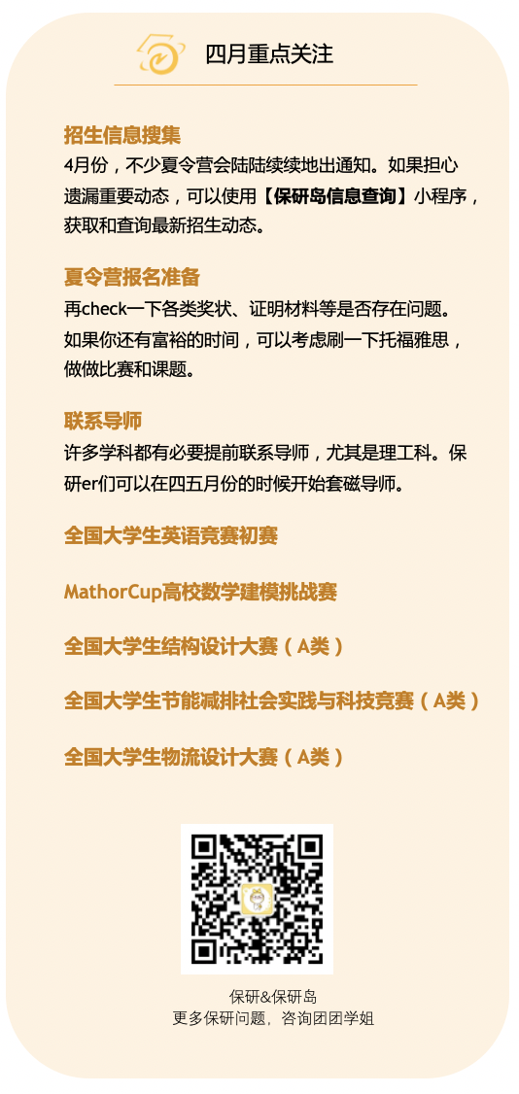
 |  |  |  |  | 3 月 | 5 月
2022
四月
一 | 二 | 三 | 四 | 五 | 六 | 日
2022-03-28 | 2022-03-29 | 2022-03-30 | 2022-03-31 | 2022-04-01 | 2022-04-02 | 2022-04-03
 |  |  |  |  |  | 制作一个关于尚老师简历
2022-04-04 | 2022-04-05 | 2022-04-06 | 2022-04-07 | 2022-04-08 | 2022-04-09 | 2022-04-10
 |  |  |  |  | 16
2022-04-11 | 2022-04-12 | 2022-04-13 | 2022-04-14 | 2022-04-15 | 2022-04-16 | 2022-04-17
 |  |  |  |  | 准备成绩单，精修简历和个人介绍。 | 北航
2022-04-18 | 2022-04-19 | 2022-04-20 | 2022-04-21 | 2022-04-22 | 2022-04-23 | 2022-04-24
 |  |  |  |  |  | 6
2022-04-25 | 2022-04-26 | 2022-04-27 | 2022-04-28 | 2022-04-29 | 2022-04-30 | 2022-05-01

2022-05-02 | 2022-05-03 | 2022-05-04 | 2022-05-05 | 2022-05-06 | 2022-05-07 | 2022-05-08

TO DO LIST

1.确定主要方向（，科大，哈工深），找导师两位 |  |  | 6.明确自己在团队中任务，简历补充。

2.准备五一建模竞赛 |  |  | 7.坚持每周一份阅读试卷

3.准备推荐信 |  |  | 8.85体重

4.证书，成绩单 |  |  | 9.

5.英语达到能够正常对话完成10篇听读任务 |  |  | 10.

五月
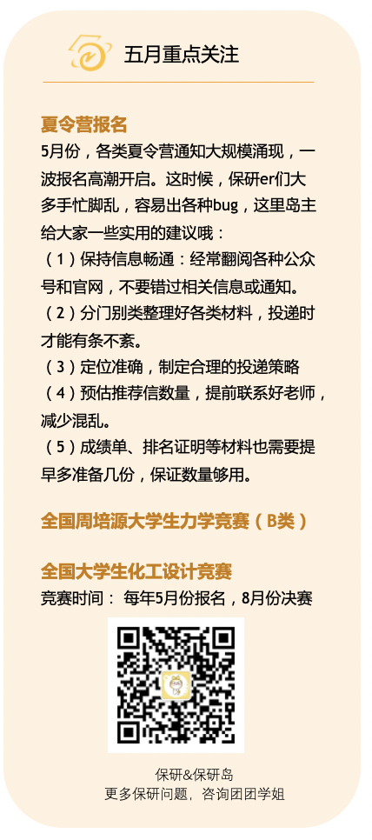
 |  |  |  |  | 4 月 | 6 月
2022
五月
一 | 二 | 三 | 四 | 五 | 六 | 日
2022-04-25 | 2022-04-26 | 2022-04-27 | 2022-04-28 | 2022-04-29 | 2022-04-30 | 2022-05-01
 |  |  |  |  |  | 报名夏令营
2022-05-02 | 2022-05-03 | 2022-05-04 | 2022-05-05 | 2022-05-06 | 2022-05-07 | 2022-05-08
整理口语练习（报名复旦） | 整理保研的联系老师文书 | 做一个复习计划 |  |  |  | 9周
2022-05-09 | 2022-05-10 | 2022-05-11 | 2022-05-12 | 2022-05-13 | 2022-05-14 | 2022-05-15
 | 科1 | 哈1 | 东1 |  | 续借 | 10周
2022-05-16 | 2022-05-17 | 2022-05-18 | 2022-05-19 | 2022-05-20 | 2022-05-21 | 2022-05-22
哈1，东1， | 沈阳自动化 | 完成前25个视频 |  | 完成前25 |  | 11周开始学30个视频。
2022-05-23 | 2022-05-24 | 2022-05-25 | 2022-05-26 | 2022-05-27 | 2022-05-28 | 2022-05-29
中南1，山1v 32个视频 | 完成板子修改 |  | 科2，哈2，东2 |  | 开始问结构 | 12周
2022-05-30 | 2022-05-31 | 2022-06-01 | 2022-06-02 | 2022-06-03 | 2022-06-04 | 2022-06-05
中南2，山2 |  |  |  |  |  | 13周

TO DO LIST

1.面试科目选择/往年题目整理 |  |  | 6.80体重

2.交流电app使用 |  |  | 7.

3.立即开始准备专业课5中旬—6中旬（14周结束） |  |  | 8.

4.联系科大，哈工，东南，中南，山大。 |  |  | 9.

5.投简历/不断改简历 |  |  | 10.

六月
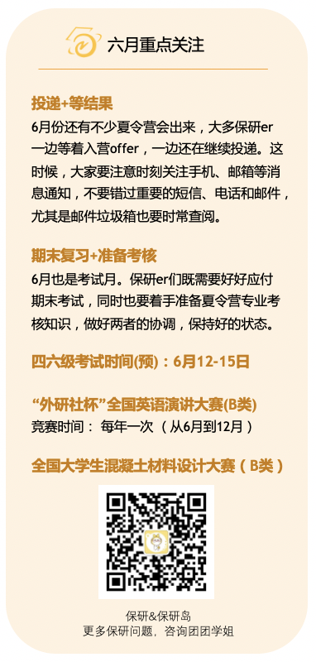
 |  |  |  |  | 5 月 | 7 月
2022
六月
一 | 二 | 三 | 四 | 五 | 六 | 日
2022-05-30 | 2022-05-31 | 2022-06-01 | 2022-06-02 | 2022-06-03 | 2022-06-04 | 2022-06-05
 | 寄东西 |  |  | 系统辨识实验 |  | 论文
2022-06-06 | 2022-06-07 | 2022-06-08 | 2022-06-09 | 2022-06-10 | 2022-06-11 | 2022-06-12
 | 图像处理 |  |  |  | 完成板子，图像处理1。
2022-06-13 | 2022-06-14 | 2022-06-15 | 2022-06-16 | 2022-06-17 | 2022-06-18 | 2022-06-19
处理2 | 1.2（1） | 34（2） | 5（2） | 67（3） | 8（4） | 9（4）
2022-06-20 | 2022-06-21 | 2022-06-22 | 2022-06-23 | 2022-06-24 | 2022-06-25 | 2022-06-26
10(5) | 4567完成微嵌前5单元复习(5) | 8910123 | 图像处理 | -4 | 2（4） | 34（5）
2022-06-27 | 2022-06-28 | 2022-06-29 | 2022-06-30 | 2022-07-01 | 2022-07-02 | 2022-07-03
56（67） | 67（8） | 89（1234） | -5678 | 1 0 | 往年卷子晚上再搞一下12345 | 往年卷子678910
2022-07-04 | 2022-07-05 | 2022-07-06 | 2022-07-07 | 2022-07-08 | 2022-07-09 | 2022-07-10
复习整体

TO DO LIST

1.英文简历/介绍等 |  |  | 6.

2. |  |  | 7.

3. |  |  | 8.

4. |  |  | 9.

5. |  |  | 10.

七月
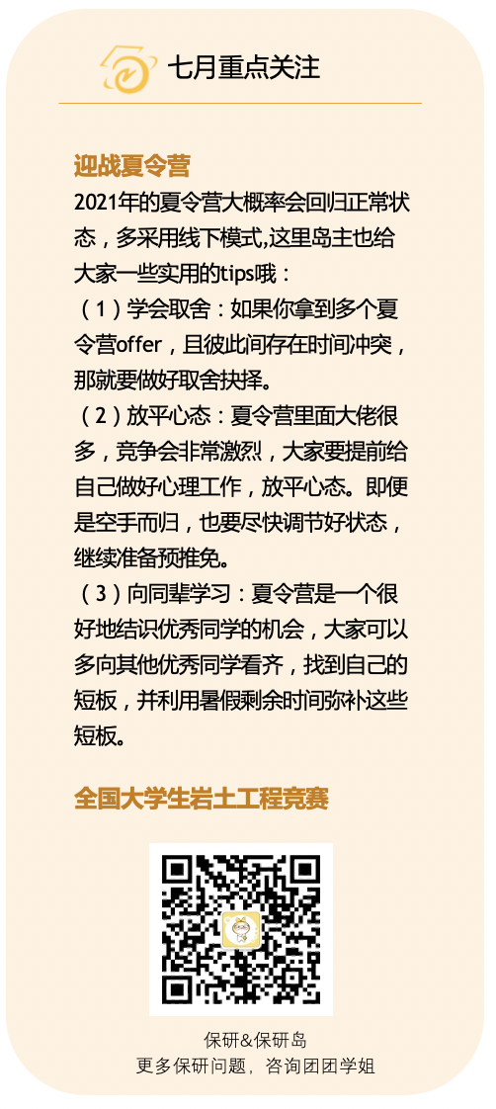
 |  |  |  |  | 6 月 | 8 月
2022
七月
一 | 二 | 三 | 四 | 五 | 六 | 日
2022-06-27 | 2022-06-28 | 2022-06-29 | 2022-06-30 | 2022-07-01 | 2022-07-02 | 2022-07-03

2022-07-04 | 2022-07-05 | 2022-07-06 | 2022-07-07 | 2022-07-08 | 2022-07-09 | 2022-07-10

2022-07-11 | 2022-07-12 | 2022-07-13 | 2022-07-14 | 2022-07-15 | 2022-07-16 | 2022-07-17
 | 江南大学 | 西南交通1 | 面试1 | 2 | 提前准备好要用的东南材料。2 | 截至提交合工大申请
2022-07-18 | 2022-07-19 | 2022-07-20 | 2022-07-21 | 2022-07-22 | 2022-07-23 | 2022-07-24
 |  |  | 东南18 | 东南18 | 整理完微机 | 整理英语，项目内容加自己干了什么
2022-07-25 | 2022-07-26 | 2022-07-27 | 2022-07-28 | 2022-07-29 | 2022-07-30 | 2022-07-31
办理离校手续 | 专业课解决完 | 整理英语，项目内容加自己干了什么 | 收拾整理 |  |  | 背诵43两部分
2022-08-01 | 2022-08-02 | 2022-08-03 | 2022-08-04 | 2022-08-05 | 2022-08-06 | 2022-08-07
背诵42两部分 | 432这一部分 | 1234

TO DO LIST

1.13号上午宣讲，下午进行面试，学科交流 |  |  | 6.专业课（问题导向型）

2. |  |  | 7.测试设备

3. |  |  | 8.

4.晚上练习半小时发音。 |  |  | 9.

5.简历项目（先整理） |  |  | 10.

八月
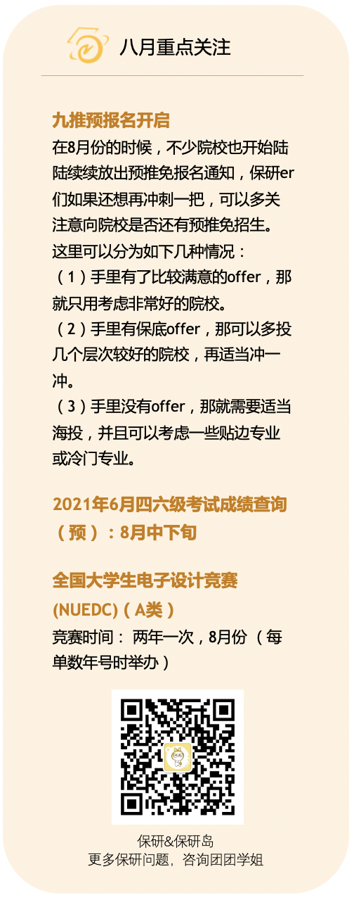

 |  |  |  |  | 7 月 | 9 月
2022
八月
一 | 二 | 三 | 四 | 五 | 六 | 日
2022-08-01 | 2022-08-02 | 2022-08-03 | 2022-08-04 | 2022-08-05 | 2022-08-06 | 2022-08-07

2022-08-08 | 2022-08-09 | 2022-08-10 | 2022-08-11 | 2022-08-12 | 2022-08-13 | 2022-08-14
 |  |  |  |  | 电路（上午时间不够）中午来凑。150 | 模电150
2022-08-15 | 2022-08-16 | 2022-08-17 | 2022-08-18 | 2022-08-19 | 2022-08-20 | 2022-08-21
电路晚上背诵后两个 | 整体复习150 | 整体复习 | 整体复习
2022-08-22 | 2022-08-23 | 2022-08-24 | 2022-08-25 | 2022-08-26 | 2022-08-27 | 2022-08-28
 |  | 开始看科目4上午150下午150 | 科目150 | 150 | 开始重新复习
2022-08-29 | 2022-08-30 | 2022-08-31 | 2022-09-01 | 2022-09-02 | 2022-09-03 | 2022-09-04
 |  |  | 回学校
2022-09-05 | 2022-09-06 | 2022-09-07 | 2022-09-08 | 2022-09-09 | 2022-09-10 | 2022-09-11

TO DO LIST

1.C语言 |  |  | 6.

2.模电 |  |  | 7.

3.数电 |  |  | 8.

4.前15天完成背诵+英语的日常 |  |  | 9.

5.联系导师+报名 |  |  | 10.

九月
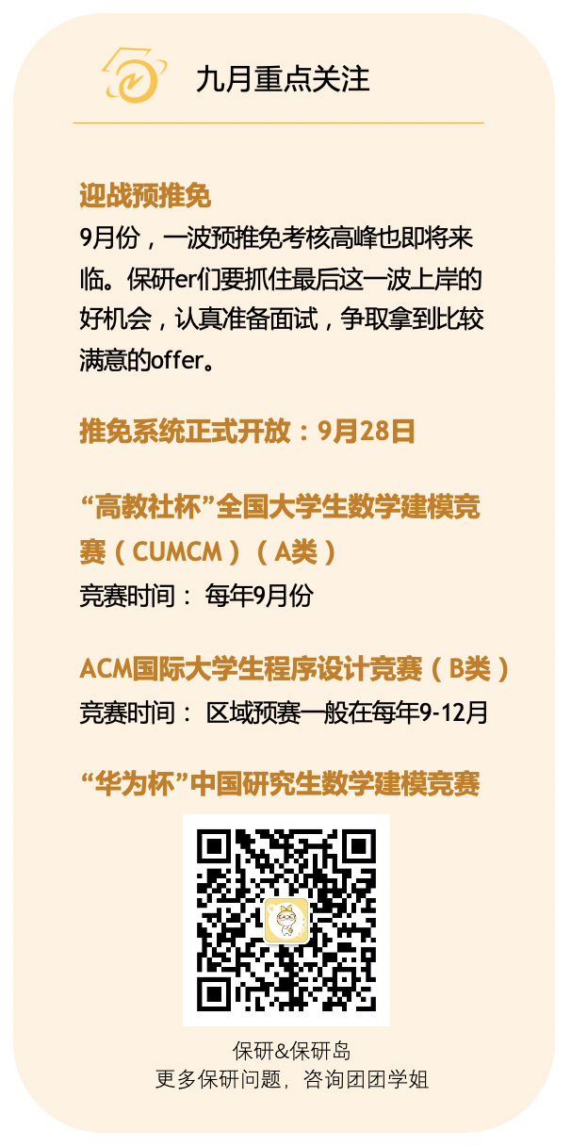
 |  |  |  |  | 8 月 | 10 月
2022
九月
一 | 二 | 三 | 四 | 五 | 六 | 日
2022-08-29 | 2022-08-30 | 2022-08-31 | 2022-09-01 | 2022-09-02 | 2022-09-03 | 2022-09-04

2022-09-05 | 2022-09-06 | 2022-09-07 | 2022-09-08 | 2022-09-09 | 2022-09-10 | 2022-09-11

2022-09-12 | 2022-09-13 | 2022-09-14 | 2022-09-15 | 2022-09-16 | 2022-09-17 | 2022-09-18

2022-09-19 | 2022-09-20 | 2022-09-21 | 2022-09-22 | 2022-09-23 | 2022-09-24 | 2022-09-25

2022-09-26 | 2022-09-27 | 2022-09-28 | 2022-09-29 | 2022-09-30 | 2022-10-01 | 2022-10-02
 | 推免系统正式开放
2022-10-03 | 2022-10-04 | 2022-10-05 | 2022-10-06 | 2022-10-07 | 2022-10-08 | 2022-10-09

TO DO LIST

1. |  |  | 6.

2. |  |  | 7.

3. |  |  | 8.

4. |  |  | 9.

5. |  |  | 10.

十月
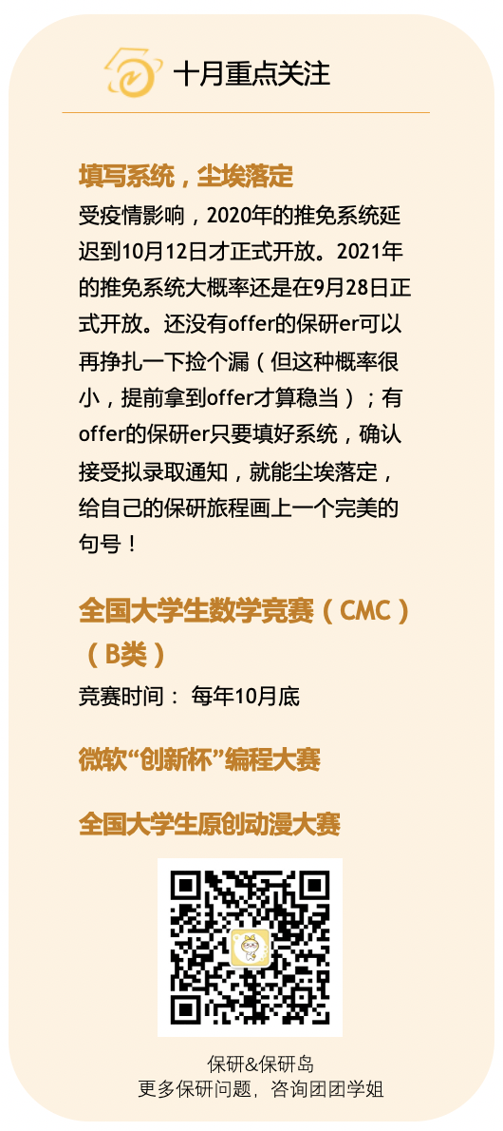
 |  |  |  |  | 9 月 | 11 月
2022
十月
一 | 二 | 三 | 四 | 五 | 六 | 日
2022-09-26 | 2022-09-27 | 2022-09-28 | 2022-09-29 | 2022-09-30 | 2022-10-01 | 2022-10-02

2022-10-03 | 2022-10-04 | 2022-10-05 | 2022-10-06 | 2022-10-07 | 2022-10-08 | 2022-10-09

2022-10-10 | 2022-10-11 | 2022-10-12 | 2022-10-13 | 2022-10-14 | 2022-10-15 | 2022-10-16

2022-10-17 | 2022-10-18 | 2022-10-19 | 2022-10-20 | 2022-10-21 | 2022-10-22 | 2022-10-23

2022-10-24 | 2022-10-25 | 2022-10-26 | 2022-10-27 | 2022-10-28 | 2022-10-29 | 2022-10-30

2022-10-31 | 2022-11-01 | 2022-11-02 | 2022-11-03 | 2022-11-04 | 2022-11-05 | 2022-11-06

TO DO LIST

1. |  |  | 6.

2. |  |  | 7.

3. |  |  | 8.

4. |  |  | 9.

5. |  |  | 10.

